Sheet1
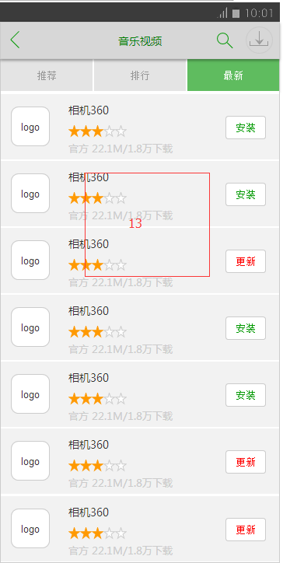
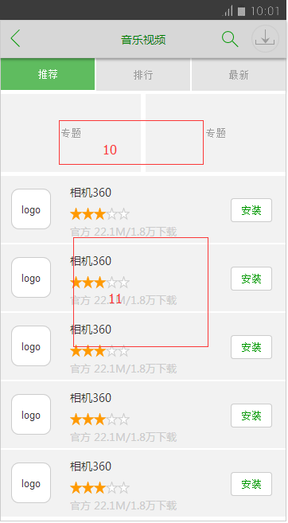
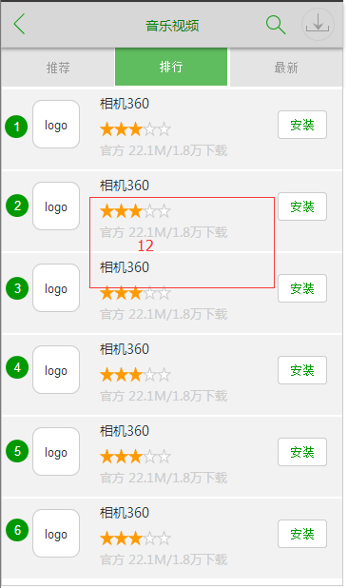
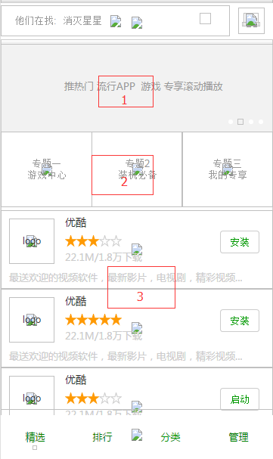
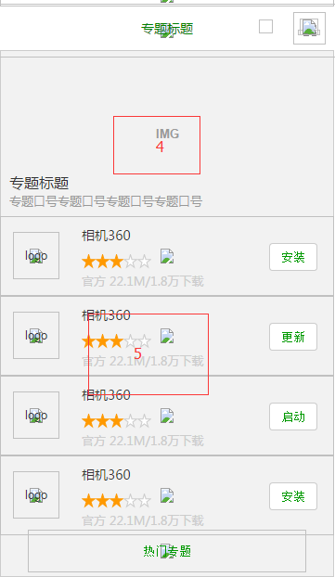
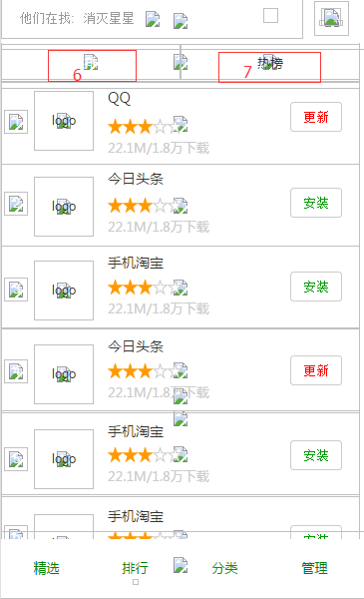
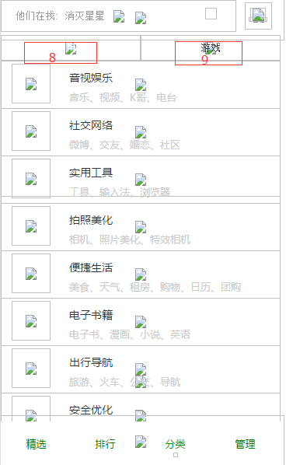
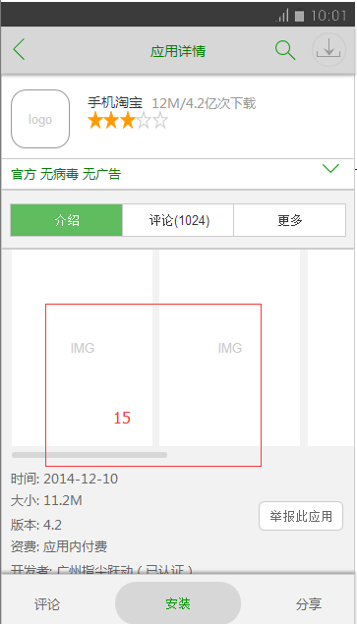
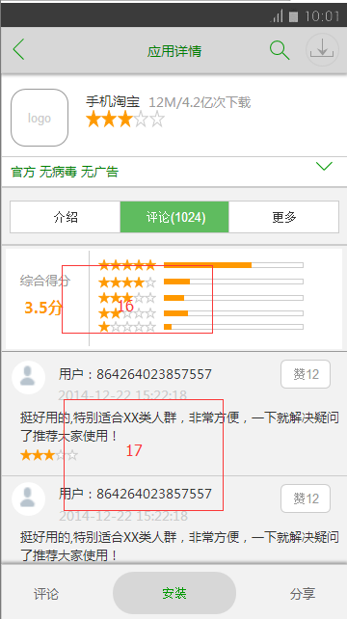
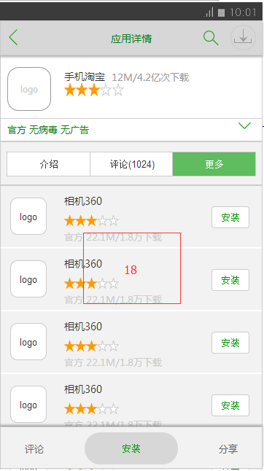
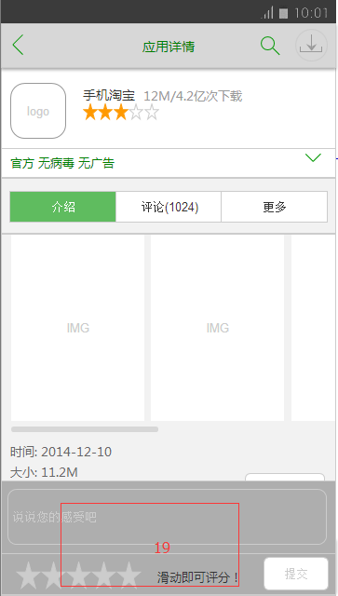
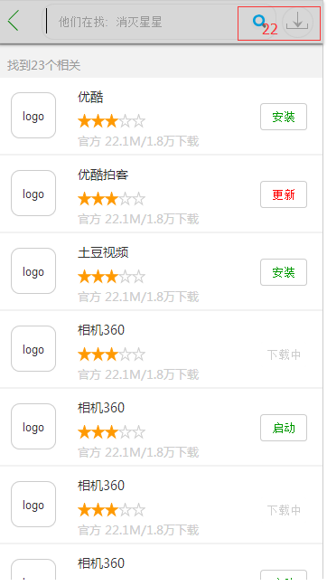
编号 | router | 方法 | 参数 | 返回 | 说明
15 | /lazystory/v1/${appid} | GET
3 | /lazystory/v1/apps | GET | type=speity&start=1&max=24
5 | /lazystory/v1/apps | GET | type=topic&name=${topicname}&start=1&max=24
6 | /lazystory/v1/apps | GET | type=top_total&start=1&max=24
7 | /lazystory/v1/apps | GET | type=top_hot&start=1&max=25
11 | /lazystory/v1/apps | GET | type=tag_speity&name=${tagname}&start=1&max=24
12 | /lazystory/v1/apps | GET | type=tag_top&name=${tagname}&start=1&max=25
13 | /lazystory/v1/apps | GET | type=tag_new&start=1&max=26
18 | /lazystory/v1/apps | GET | type=similar&appid=${appid}&start=1&max=24
22 | /lazystory/v1/apps | GET | type=search&name=${condition}
8 | /lazystory/v1/category | GET | name=app or game
9 | /lazystory/v1/category | GET | name=game
16 | /lazystory/v1/comment | GET | type=stats&name=${appid} |  | 返回字符串star1,star2,star3,star4,star5
17 | /lazystory/v1/comment | GET | type=comment&name=${appid}&start=1&max=24&opt_clm=t1.*,t2.* |  | 表设计按时间倒叙 t1代表app_comm表,t2代表app_device表
19 | /lazystory/v1/comment | PUT | {appid:${appid};deviceid:${deviceid}} |  | 返回app基本信息
20 | /lazystory/v1/device | PUT | deviceid=${deviceid} |  | 添加账号
21 | /lazystory/v1/device/stats | PUT | deviceid=${deviceid}
10 | /lazystory/v1/topics | GET | type=tag&name=${tagname}
2 | /lazystory/v1/topics | GET | type=speity_2
4 | /lazystory/v1/topics | GET | type=topic&name=${name} |  | 上传设备性能统计参数
14 | /lazystory/v1/topics | GET | type=all
1 | /lazystory/v1/topics（专题） | GET | type=speity_1
说明 | apk,图片文件服务器端生成http地址返回给客户端，通过http客户端可以直接下载

